Solicitud gráfica
 | Área: | Matemáticas |  |  | Fecha:
 | Grado: | 6
 | Título del tema: | Clasifica la expresión decimal de las fracciones |  |  | ¿Cuaderno de estudio o recurso? | Recurso
 | Editor: | ANDRES GOMEZ |  |  | Motor del recurso | M3A

 | Código guión o recurso: | MA_06_07_REC130 | ← Para determinar este código, visite la hoja de Ayuda
 |  |  |  |  | ESPECIFICACIÓN DE ARCHIVOS A ENTREGAR
Núm. | Archivo Shutterstock o ruta en web | Imagen para: | Tipo | Ubicación de la imagen en el recurso M3A | Nombre imagen SMALL | Tamaño imagen SMALL | Nombre imagen ZOOM | Tamaño imagen ZOOM | Descripción | Observaciones
IMG01 | 273585839 | Recurso M3A | Ilustración | Contenido | MA_06_07_REC130_IMG01.png | 110 x 110 px |  |  | 
IMG02 | 292656956 | Recurso M3A | Ilustración | Contenido | MA_06_07_REC130_IMG02.png | 110 x 110 px |  |  | 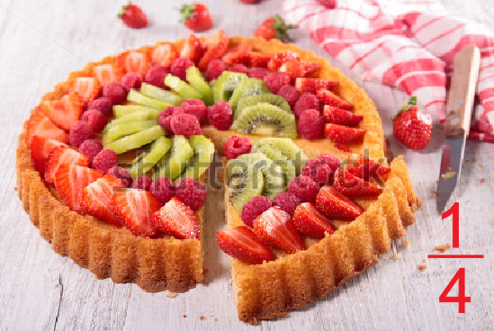
IMG03 | 64313296 | Recurso M3A | Ilustración | Contenido | MA_06_07_REC130_IMG03.png | 110 x 110 px |  |  | 
IMG04 | 179291819 | Recurso M3A | Ilustración | Contenido | MA_06_07_REC130_IMG04.png | 110 x 110 px |  |  | 
IMG05 | 80198857 | Recurso M3A | Ilustración | Contenido | MA_06_07_REC130_IMG05.png | 110 x 110 px |  |  | 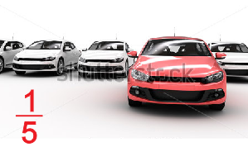
IMG06 | 315190358 | Recurso M3A | Ilustración | Contenido | MA_06_07_REC130_IMG06.png | 110 x 110 px |  |  | 

